Dashboard
BLOCK 1450

 | VERSION | 1.0.0

Chuyên Đề Phát Triển Web 1

Evidance
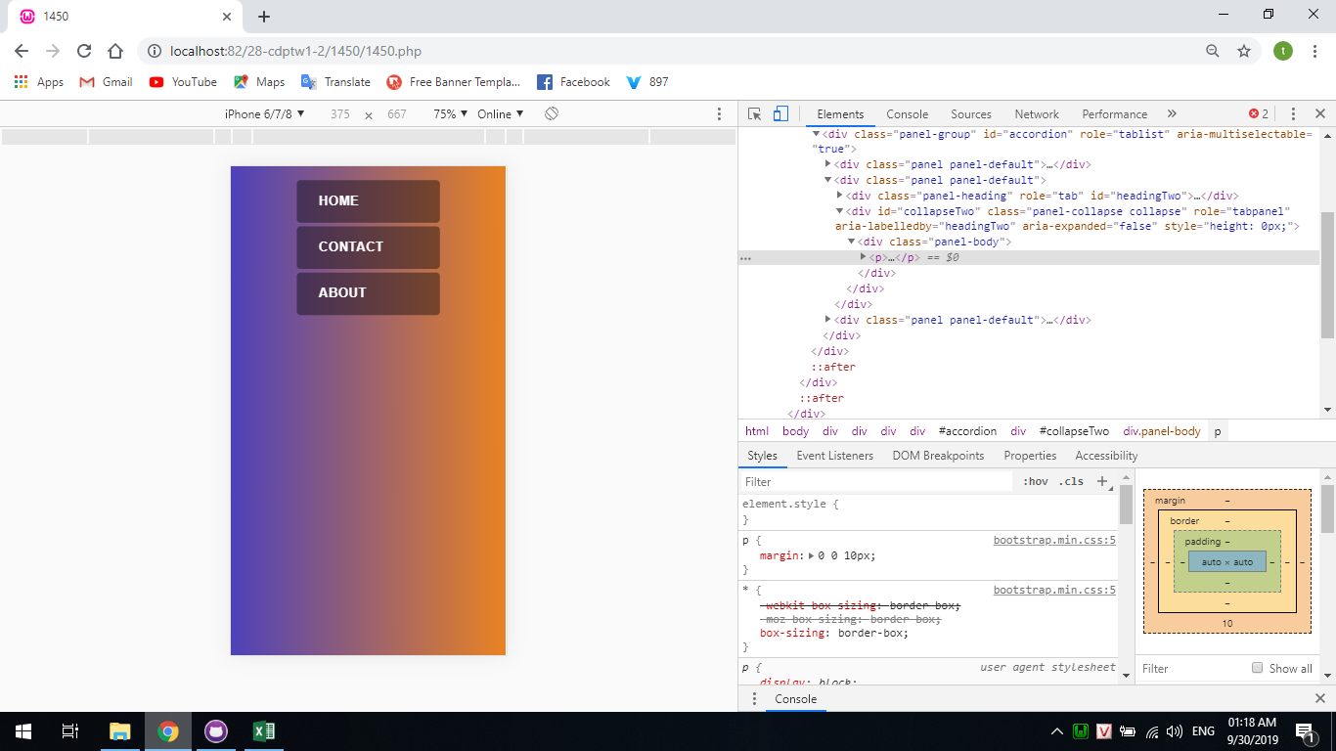
Hình 1
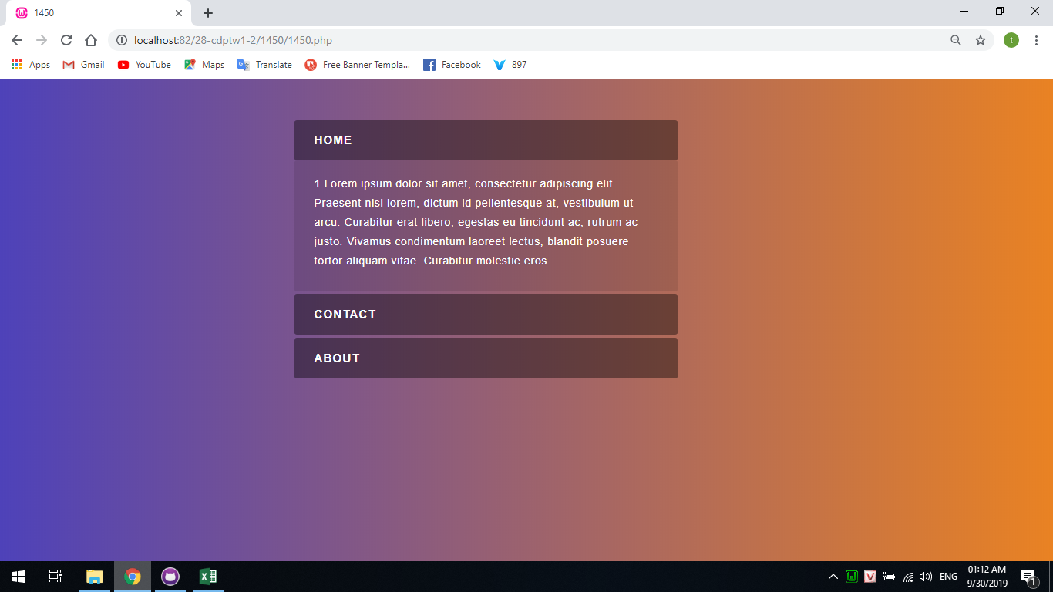

 | 10 | 1

 |  |  | Hình2

Hình2
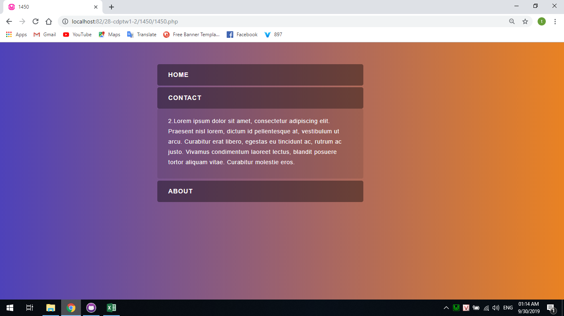

Hình4

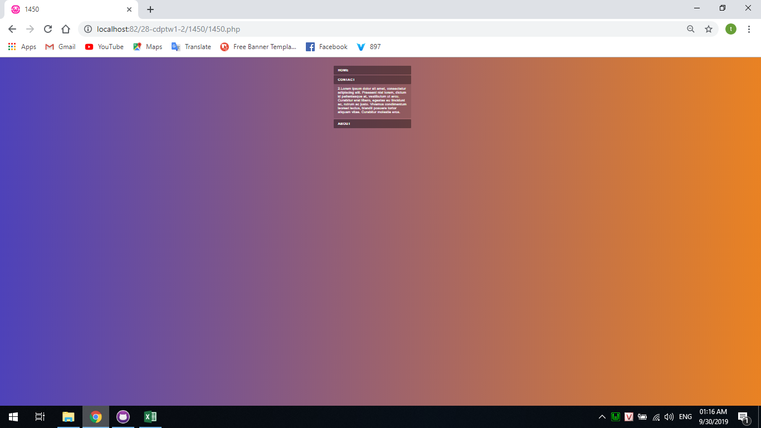

Hình5

